Sheet1
加工指令表
订单编号 | PW080103 | 客户名称 | 满满（yinyi2626 ）
交货日期 | 2019-08-02 | 文件名称 | 配件
制作工艺 | SLA | 打磨要求 | C | 业务员 | 王飞
数量 | 2 | 克数 | 52 | 编程人员
上机机号 |  | 下机时间 |  | 处理人员
打印材料 | 白色（半透明）材料

注意 事项 | 打磨光滑 瓶身打半透明 盖子打白色材料

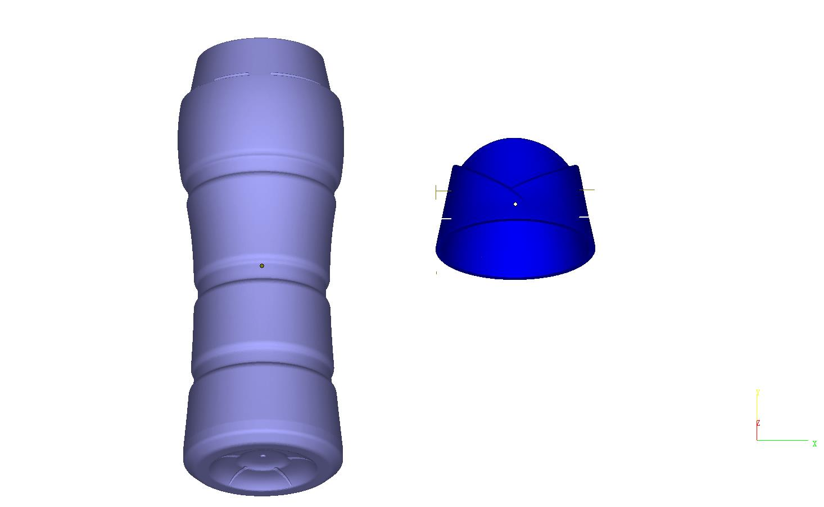

制表人： | 王飞 |  |  | 8/1/19

